15_재투성이 공장(배경)
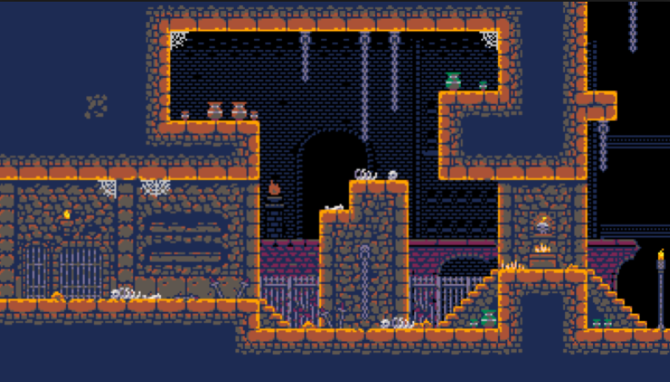
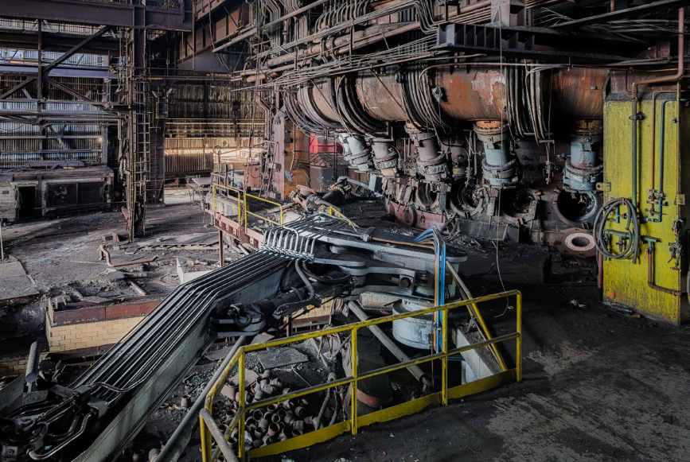
15_재투성이 공장 | 15_AshtrayFactory

기본 컨셉 |  | 참고 레퍼런스

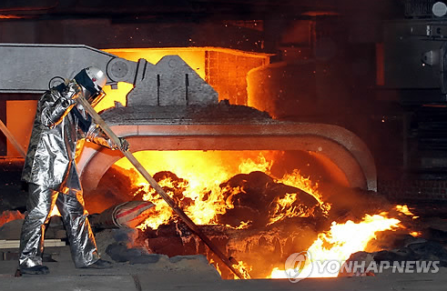
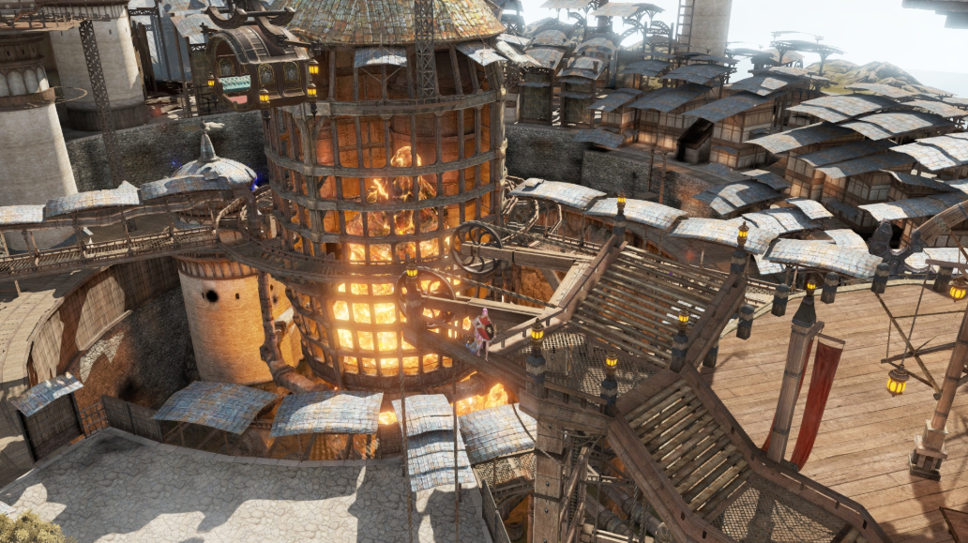
거대한 용광로 랜드마크를 중심으로한 공장 |  | 기본 지형에 사용될 예정. | 전체적인 외형적 배경에 대한 컨셉
강철과 불꽃을 이용한 내부 표현
장식물 컨셉은 톱니바퀴와 증기 파이프를 주로 사용
컬러 컨셉은 붉은색 계열이다.

특이 사항

기본 타일의 제작 방식 변경 예정

15_재투성이 공장(세부)
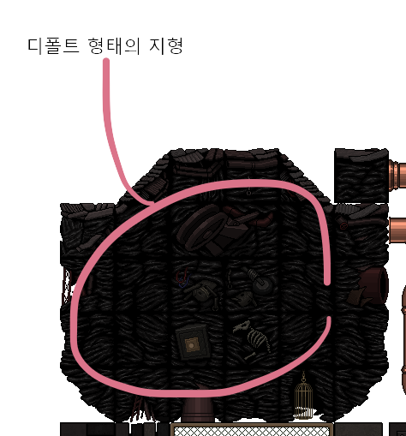

석재 재질의 단면
내부 단면 처리 방식은 다른 기법을 쓸 예정

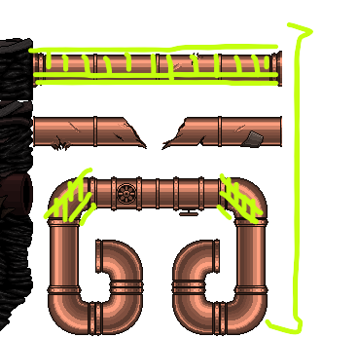

 | 낡은 느낌의 철판 재질의 난간 플랫폼

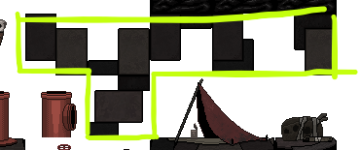

 | 석재 타일의 패턴

